Instruksi
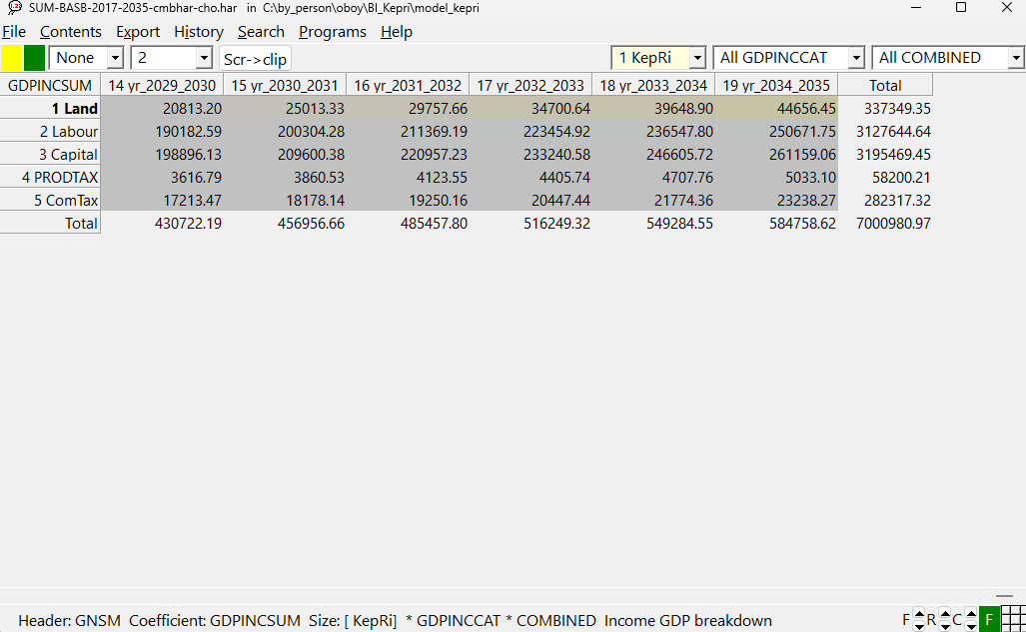
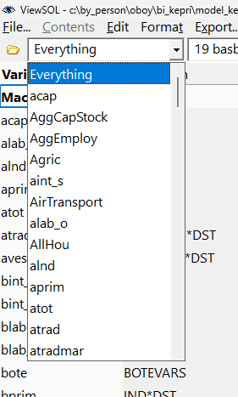
 | Setelah simulasi selesai, pilihlah tab "Results" dan klik "Graph/ViewSOL" untuk melihat hasil simulasi dari ViewSOL
Klik Kanan untuk merubah B ke P ke D
Klik Kiri untuk merubah Cum ke YonY
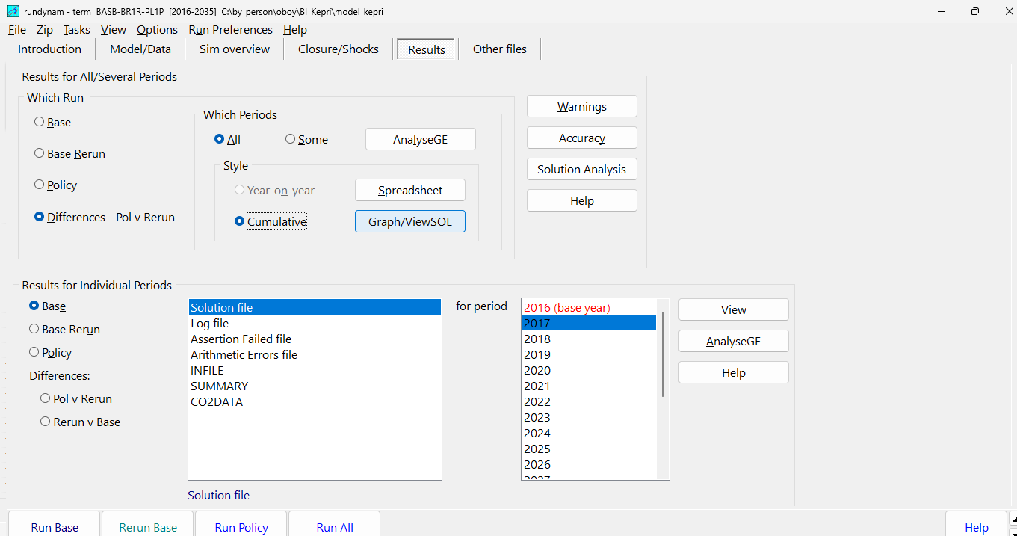
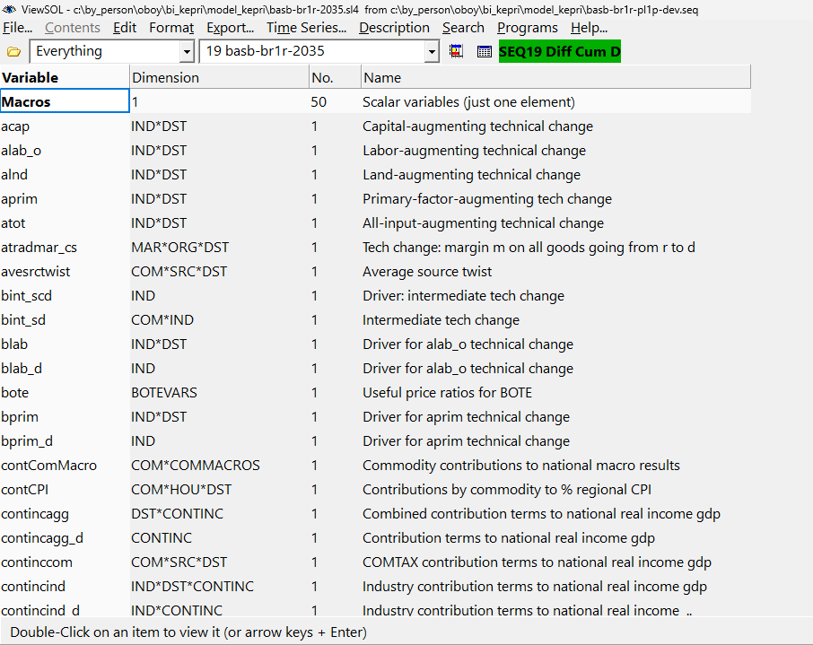

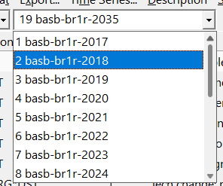
 |  |  |  |  |  |  | Untuk melihat data dari variabel yang diinginkan, kita dapat menggunakan Ctrl+F
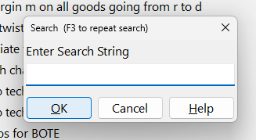

 |  | Contoh untuk Baseline variabel RealGDP
 |  | 1 | Select RealGDP dari filter |  | 2 | Pilih MainMacro[RealGDP,*]

 |  |  |  |  | 3 | Selanjutnya copy angka di layar dengan perintah Ctrl+C dan paste pada sheet g_gain di tempat yang sudah disediakan

 | Langkah mengambil data value untuk menghitung Inclusivity Index 2
1 | Unuk melihat value dari Baseline, Pilihlah "Base" , "SUMMARY" dan for period pilh "All CHO" seperti pada gambar di bawah lalu klik "View"

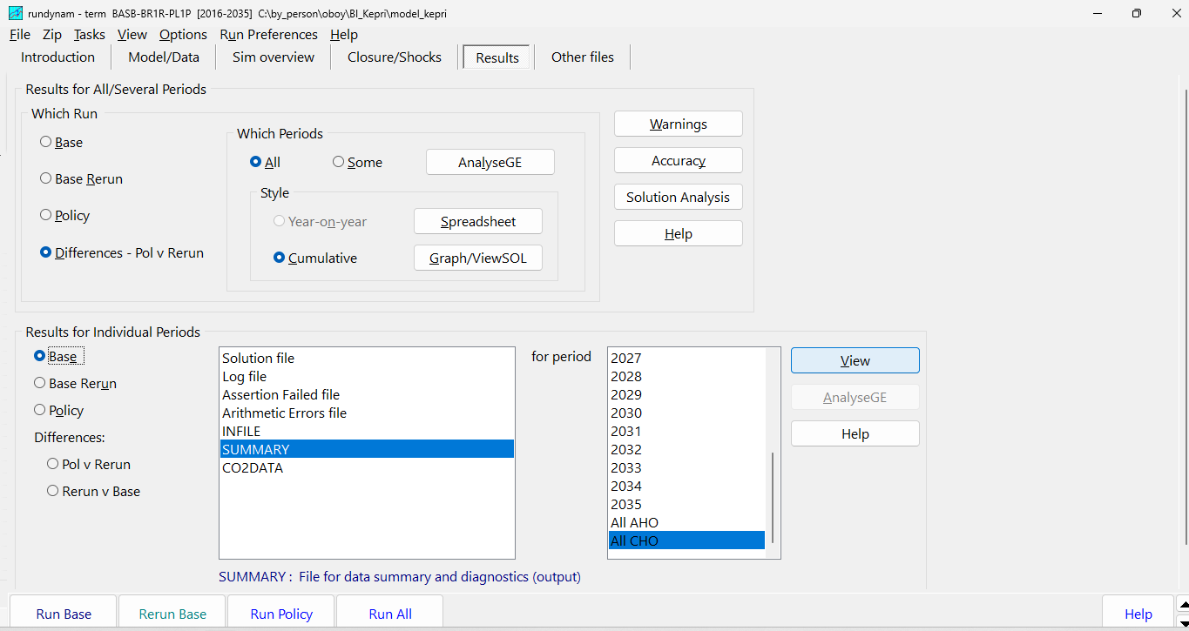
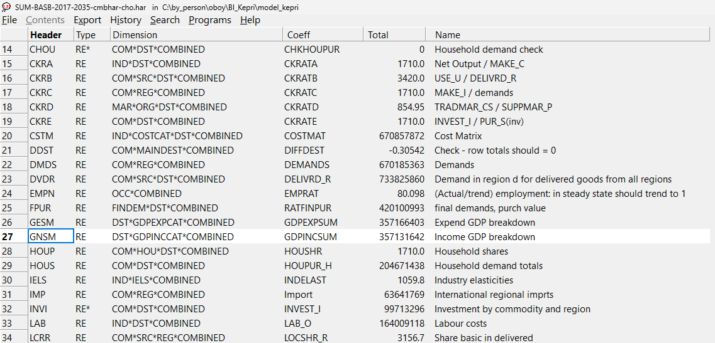
 |  |  | 2 | Pilihlah GDPINCSUM |  |  |  | 3 | Sesuaikan filter pada pojok kanan untuk melihat data yang diinginkan, lalu copy data tersebut dengan Ctrl + C dan paste pada sheet inclusiv 2

g_gain
Variabel | RealGDP

Baseline | MainMacro[RealGDP*](B)
 | 1 KepRi
 | 2 ROS
 | 3 ROI
 | 4 National

Policy | MainMacro[RealGDP*](P)
 | 1 KepRi
 | 2 ROS
 | 3 ROI
 | 4 National

 | GDP Index (2025=100)*
 | MainMacro[RealGDP*](B) | 2017 | 2018 | 2019 | 2020 | 2021 | 2022 | 2023 | 2024 | 2025 | 2026 | 2027 | 2028 | 2029 | 2030 | 2031 | 2032 | 2033 | 2034 | 2035
 | 1 KepRi | 100.00 | 100.00 | 100.00 | 100.00 | 100.00 | 100.00 | 100.00 | 100.00 | 100.00 | 100.00 | 100.00 | 100.00 | 100.00 | 100.00 | 100.00 | 100.00 | 100.00 | 100.00 | 100.00
 | 2 ROS | 100.00 | 100.00 | 100.00 | 100.00 | 100.00 | 100.00 | 100.00 | 100.00 | 100.00 | 100.00 | 100.00 | 100.00 | 100.00 | 100.00 | 100.00 | 100.00 | 100.00 | 100.00 | 100.00
 | 3 ROI | 100.00 | 100.00 | 100.00 | 100.00 | 100.00 | 100.00 | 100.00 | 100.00 | 100.00 | 100.00 | 100.00 | 100.00 | 100.00 | 100.00 | 100.00 | 100.00 | 100.00 | 100.00 | 100.00
 | 4 National | 100.00 | 100.00 | 100.00 | 100.00 | 100.00 | 100.00 | 100.00 | 100.00 | 100.00 | 100.00 | 100.00 | 100.00 | 100.00 | 100.00 | 100.00 | 100.00 | 100.00 | 100.00 | 100.00

 | GDP Index (2025=100)*
 | MainMacro[RealGDP*](P) | 2017 | 2018 | 2019 | 2020 | 2021 | 2022 | 2023 | 2024 | 2025 | 2026 | 2027 | 2028 | 2029 | 2030 | 2031 | 2032 | 2033 | 2034 | 2035
 | 1 KepRi | 100.00 | 100.00 | 100.00 | 100.00 | 100.00 | 100.00 | 100.00 | 100.00 | 100.00 | 100.00 | 100.00 | 100.00 | 100.00 | 100.00 | 100.00 | 100.00 | 100.00 | 100.00 | 100.00
 | 2 ROS | 100.00 | 100.00 | 100.00 | 100.00 | 100.00 | 100.00 | 100.00 | 100.00 | 100.00 | 100.00 | 100.00 | 100.00 | 100.00 | 100.00 | 100.00 | 100.00 | 100.00 | 100.00 | 100.00
 | 3 ROI | 100.00 | 100.00 | 100.00 | 100.00 | 100.00 | 100.00 | 100.00 | 100.00 | 100.00 | 100.00 | 100.00 | 100.00 | 100.00 | 100.00 | 100.00 | 100.00 | 100.00 | 100.00 | 100.00
 | 4 National | 100.00 | 100.00 | 100.00 | 100.00 | 100.00 | 100.00 | 100.00 | 100.00 | 100.00 | 100.00 | 100.00 | 100.00 | 100.00 | 100.00 | 100.00 | 100.00 | 100.00 | 100.00 | 100.00

 | Kepri | 2017 | 2018 | 2019 | 2020 | 2021 | 2022 | 2023 | 2024 | 2025 | 2026 | 2027 | 2028 | 2029 | 2030 | 2031 | 2032 | 2033 | 2034 | 2035
 | Baseline | 100.00 | 100.00 | 100.00 | 100.00 | 100.00 | 100.00 | 100.00 | 100.00 | 100.00 | 100.00 | 100.00 | 100.00 | 100.00 | 100.00 | 100.00 | 100.00 | 100.00 | 100.00 | 100.00
 | Nama Simulasi | 100.00 | 100.00 | 100.00 | 100.00 | 100.00 | 100.00 | 100.00 | 100.00 | 100.00 | 100.00 | 100.00 | 100.00 | 100.00 | 100.00 | 100.00 | 100.00 | 100.00 | 100.00 | 100.00

 |  | 2025-2030 | 2030-2035 | 2025-2035 |  |  |  |  |  |  | Simulated impact on national and regional economic growth (% per year) |  |  |  |  |  |  |  |  | Impact on Kepri GDP (2025 = 100)
 | Baseline
 | 1 KepRi | 0.00 | 0.00 | 0.00 |  |  |  |  |  |  |  | National | KepRi | ROS | ROI
 | 2 ROS | 0.00 | 0.00 | 0.00 |  |  |  |  |  |  | Baseline (% per tahun)
 | 3 ROI | 0.00 | 0.00 | 0.00 |  |  |  |  |  |  | 2025-2030 | 0.00 | 0.00 | 0.00 | 0.00
 | 4 National | 0.00 | 0.00 | 0.00 |  |  |  |  |  |  | 2030-2035 | 0.00 | 0.00 | 0.00 | 0.00
 | Nama Simulasi |  |  |  |  |  |  |  |  |  | 2025-2035 | 0.00 | 0.00 | 0.00 | 0.00
 | 1 KepRi | 0.00 | 0.00 | 0.00 |  |  |  |  |  |  | Nama Simulasi (% per tahun)
 | 2 ROS | 0.00 | 0.00 | 0.00 |  |  |  |  |  |  | 2025-2030 | 0.00 | 0.00 | 0.00 | 0.00
 | 3 ROI | 0.00 | 0.00 | 0.00 |  |  |  |  |  |  | 2030-2035 | 0.00 | 0.00 | 0.00 | 0.00
 | 4 National | 0.00 | 0.00 | 0.00 |  |  |  |  |  |  | 2025-2035 | 0.00 | 0.00 | 0.00 | 0.00
 | Growth Gain |  |  |  |  |  |  |  |  |  | Tambahan Pertumbuhan (percentage point per tahun)
 | 1 KepRi | 0.00 | 0.00 | 0.00 |  |  |  |  |  |  | 2025-2030 | 0.00 | 0.00 | 0.00 | 0.00
 | 2 ROS | 0.00 | 0.00 | 0.00 |  |  |  |  |  |  | 2030-2035 | 0.00 | 0.00 | 0.00 | 0.00
 | 3 ROI | 0.00 | 0.00 | 0.00 |  |  |  |  |  |  | 2025-2035 | 0.00 | 0.00 | 0.00 | 0.00
 | 4 National | 0.00 | 0.00 | 0.00

makro
Variable | MainMacro
DST | KepRi
 | MainMacro[*KepRi](D)
 |  |  | Isilah cell berwarna biru dengan informasi yang didapatkan dari hasil simulasi
MainMacro[*KepRi](D) |  |  | Kepri |  |  |  |  | Selected impacts on Kepulauan Riau economy
 | GDP | Household consumption | CPI | Employment | Real Wage | Inclusivity Index 1
2026 |  |  |  |  |  | 0.000
2030 |  |  |  |  |  | 0.000
2035 |  |  |  |  |  | 0.000
1 RealHou |  |  |  | 2026 | 2030 | 2035
2 RealInv |  | 7 RealGDP | GDP
3 RealGov |  | 1 RealHou | Household consumption
4 ExpVol |  | 15 CPI | CPI
5 ImpVolUsed |  | 9 AggEmploy | Employment
6 ImpsLanded |  | 10 realwage_io | Real Wage
7 RealGDP |  |  | Inclusivity Index 1 | 0.000 | 0.000 | 0.000
8 RealGNE
9 AggEmploy
10 realwage_io
11 plab_io
12 AggCapStock
13 GDPPI
14 GNEPI
15 CPI
16 ExportPI
17 ImpsLandedPI
18 Population
19 NomHou
20 NomGDPexp
21 NomGDPinc

File: DevCum

Variable | MainMacro
Tahun | 2035
 | MainMacro(D)

 | GDP | Household consumption | CPI | Employment | Real Wage
ROS |  |  |  |  | 0.000
ROI |  |  |  |  | 0.000
National |  |  |  |  | 0.000
MainMacro(D)
1 RealHou |  |  |  | KepRi | ROS | ROI | National | Impact on selected macro indicators by regions in 2035
2 RealInv |  | 7 RealGDP | GDP
3 RealGov |  | 1 RealHou | Household consumption
4 ExpVol |  | 15 CPI | CPI
5 ImpVolUsed |  | 9 AggEmploy | Employment
6 ImpsLanded |  | 10 realwage_io | Real Wage | 0.000 | 0.000 | 0.000 | 0.000
7 RealGDP
8 RealGNE
9 AggEmploy
10 realwage_io
11 plab_io
12 AggCapStock
13 GDPPI
14 GNEPI
15 CPI
16 ExportPI
17 ImpsLandedPI
18 Population
19 NomHou
20 NomGDPexp
21 NomGDPinc

sektoral
Variable | xlab_o
DST | KepRi
 | xlab_o[*KepRi](D)

 | xlab_o[*KepRi](D) | Rank | xlab_o[*KepRi](D) | 19 Y2035 | Ururt Rank | Sektor | Y2035 | Dampak Simulasi terhadap Employment berdasarkan Sektor Tahun 2035
Rice | 1 Rice | 1 | Rice | 0 | 1 | Rice | 0
FoodCrops | 2 FoodCrops | 1 | FoodCrops | 0 | 2 | #N/A | #N/A
OthAgr | 3 OthAgr | 1 | OthAgr | 0 | 3 | #N/A | #N/A
Forestry | 4 Forestry | 1 | Forestry | 0 | 4 | #N/A | #N/A
OthPlant | 5 OthPlant | 1 | OthPlant | 0 | 5 | #N/A | #N/A
Fishery | 6 Fishery | 1 | Fishery | 0 | 6 | #N/A | #N/A
Coal | 7 Coal | 1 | Coal | 0 | 7 | #N/A | #N/A
NatGas | 8 NatGas | 1 | NatGas | 0 | 8 | #N/A | #N/A
OthMine | 9 OthMine | 1 | OthMine | 0 | 9 | #N/A | #N/A
FoodProds | 10 FoodProds | 1 | FoodProds | 0 | 10 | #N/A | #N/A
EdibleOils | 11 EdibleOils | 1 | EdibleOils | 0 | 11 | #N/A | #N/A
RiceMilling | 12 RiceMilling | 1 | RiceMilling | 0 | 12 | #N/A | #N/A
PetrolRefin | 13 PetrolRefin | 1 | PetrolRefin | 0 | 13 | #N/A | #N/A
BasChemicals | 14 BasChemicals | 1 | BasChemicals | 0 | 14 | #N/A | #N/A
Fertilizer | 15 Fertilizer | 1 | Fertilizer | 0 | 15 | #N/A | #N/A
ElectEqp | 16 ElectEqp | 1 | ElectEqp | 0 | 16 | #N/A | #N/A
OthMan | 17 OthMan | 1 | OthMan | 0 | 17 | #N/A | #N/A
ElecGas | 18 ElecGas | 1 | ElecGas | 0 | 18 | #N/A | #N/A
OthUtil | 19 OthUtil | 1 | OthUtil | 0 | 19 | #N/A | #N/A
Construction | 20 Construction | 1 | Construction | 0 | 20 | #N/A | #N/A
Trade | 21 Trade | 1 | Trade | 0 | 21 | #N/A | #N/A
LandRailTr | 22 LandRailTr | 1 | LandRailTr | 0 | 22 | #N/A | #N/A
SeaRiverTr | 23 SeaRiverTr | 1 | SeaRiverTr | 0 | 23 | #N/A | #N/A
AirTransport | 24 AirTransport | 1 | AirTransport | 0 | 24 | #N/A | #N/A
OthTrans | 25 OthTrans | 1 | OthTrans | 0 | 25 | #N/A | #N/A
Telecommunic | 26 Telecommunic | 1 | Telecommunic | 0 | 26 | #N/A | #N/A
InformatTech | 27 InformatTech | 1 | InformatTech | 0 | 27 | #N/A | #N/A
Banking | 28 Banking | 1 | Banking | 0 | 28 | #N/A | #N/A
RealEstate | 29 RealEstate | 1 | RealEstate | 0 | 29 | #N/A | #N/A
OthServices | 30 OthServices | 1 | OthServices | 0 | 30 | #N/A | #N/A

Variable | xtot
DST | KepRi
 | xtot[*KepRi](D)

 | xtot[*KepRi](D) | Rank | xtot[*KepRi](D) | 0 | Ururt Rank | Sektor | Y2035 | Dampak Simulasi terhadap Output berdasarkan Sektor Tahun 2035
Rice | 1 Rice | 1 | Rice | 0 | 1 | Rice | 0
FoodCrops | 2 FoodCrops | 1 | FoodCrops | 0 | 2 | #N/A | #N/A
OthAgr | 3 OthAgr | 1 | OthAgr | 0 | 3 | #N/A | #N/A
Forestry | 4 Forestry | 1 | Forestry | 0 | 4 | #N/A | #N/A
OthPlant | 5 OthPlant | 1 | OthPlant | 0 | 5 | #N/A | #N/A
Fishery | 6 Fishery | 1 | Fishery | 0 | 6 | #N/A | #N/A
Coal | 7 Coal | 1 | Coal | 0 | 7 | #N/A | #N/A
NatGas | 8 NatGas | 1 | NatGas | 0 | 8 | #N/A | #N/A
OthMine | 9 OthMine | 1 | OthMine | 0 | 9 | #N/A | #N/A
FoodProds | 10 FoodProds | 1 | FoodProds | 0 | 10 | #N/A | #N/A
EdibleOils | 11 EdibleOils | 1 | EdibleOils | 0 | 11 | #N/A | #N/A
RiceMilling | 12 RiceMilling | 1 | RiceMilling | 0 | 12 | #N/A | #N/A
PetrolRefin | 13 PetrolRefin | 1 | PetrolRefin | 0 | 13 | #N/A | #N/A
BasChemicals | 14 BasChemicals | 1 | BasChemicals | 0 | 14 | #N/A | #N/A
Fertilizer | 15 Fertilizer | 1 | Fertilizer | 0 | 15 | #N/A | #N/A
ElectEqp | 16 ElectEqp | 1 | ElectEqp | 0 | 16 | #N/A | #N/A
OthMan | 17 OthMan | 1 | OthMan | 0 | 17 | #N/A | #N/A
ElecGas | 18 ElecGas | 1 | ElecGas | 0 | 18 | #N/A | #N/A
OthUtil | 19 OthUtil | 1 | OthUtil | 0 | 19 | #N/A | #N/A
Construction | 20 Construction | 1 | Construction | 0 | 20 | #N/A | #N/A
Trade | 21 Trade | 1 | Trade | 0 | 21 | #N/A | #N/A
LandRailTr | 22 LandRailTr | 1 | LandRailTr | 0 | 22 | #N/A | #N/A
SeaRiverTr | 23 SeaRiverTr | 1 | SeaRiverTr | 0 | 23 | #N/A | #N/A
AirTransport | 24 AirTransport | 1 | AirTransport | 0 | 24 | #N/A | #N/A
OthTrans | 25 OthTrans | 1 | OthTrans | 0 | 25 | #N/A | #N/A
Telecommunic | 26 Telecommunic | 1 | Telecommunic | 0 | 26 | #N/A | #N/A
InformatTech | 27 InformatTech | 1 | InformatTech | 0 | 27 | #N/A | #N/A
Banking | 28 Banking | 1 | Banking | 0 | 28 | #N/A | #N/A
RealEstate | 29 RealEstate | 1 | RealEstate | 0 | 29 | #N/A | #N/A
OthServices | 30 OthServices | 1 | OthServices | 0 | 30 | #N/A | #N/A

Inclusiv1
Variable | MainMacro
DST | KepRi
 | MainMacro[*KepRi](D)

MainMacro[*KepRi](D)
1 RealHou
2 RealInv
3 RealGov
4 ExpVol
5 ImpVolUsed
6 ImpsLanded
7 RealGDP
8 RealGNE
9 AggEmploy
10 realwage_io
11 plab_io
12 AggCapStock
13 GDPPI
14 GNEPI
15 CPI
16 ExportPI
17 ImpsLandedPI
18 Population
19 NomHou
20 NomGDPexp
21 NomGDPinc
Nama Simulasi | 0 | 0 | 0 | 0 | 0 | 0 | 0 | 0 | 0 | 0 | 0 | 0 | 0 | 0 | 0 | 0 | 0 | 0 | 0

Inclusivity Index 1

Inclusiv2
GDPINCSUM (Summary - CHO)

Baseline
GDPINCSUM
1 Land
2 Labour
3 Capital
4 PRODTAX
5 ComTax
Total
Inclusivity Index 2 | #DIV/0! | #DIV/0! | #DIV/0! | #DIV/0! | #DIV/0! | #DIV/0! | #DIV/0! | #DIV/0! | #DIV/0! | #DIV/0! | #DIV/0! | #DIV/0! | #DIV/0! | #DIV/0! | #DIV/0! | #DIV/0! | #DIV/0! | #DIV/0! | #DIV/0! | #DIV/0!

Policy
GDPINCSUM
1 Land
2 Labour
3 Capital
4 PRODTAX
5 ComTax
Total
Inclusivity Index 2 | #DIV/0! | #DIV/0! | #DIV/0! | #DIV/0! | #DIV/0! | #DIV/0! | #DIV/0! | #DIV/0! | #DIV/0! | #DIV/0! | #DIV/0! | #DIV/0! | #DIV/0! | #DIV/0! | #DIV/0! | #DIV/0! | #DIV/0! | #DIV/0! | #DIV/0! | #DIV/0!

 | 2026 | 2027 | 2028 | 2029 | 2030 | 2031 | 2032 | 2033 | 2034 | 2035
Baseline | #DIV/0! | #DIV/0! | #DIV/0! | #DIV/0! | #DIV/0! | #DIV/0! | #DIV/0! | #DIV/0! | #DIV/0! | #DIV/0!
Nama Simulasi | #DIV/0! | #DIV/0! | #DIV/0! | #DIV/0! | #DIV/0! | #DIV/0! | #DIV/0! | #DIV/0! | #DIV/0! | #DIV/0!

Inclusivity Index 2

